Chi tiết địa chất
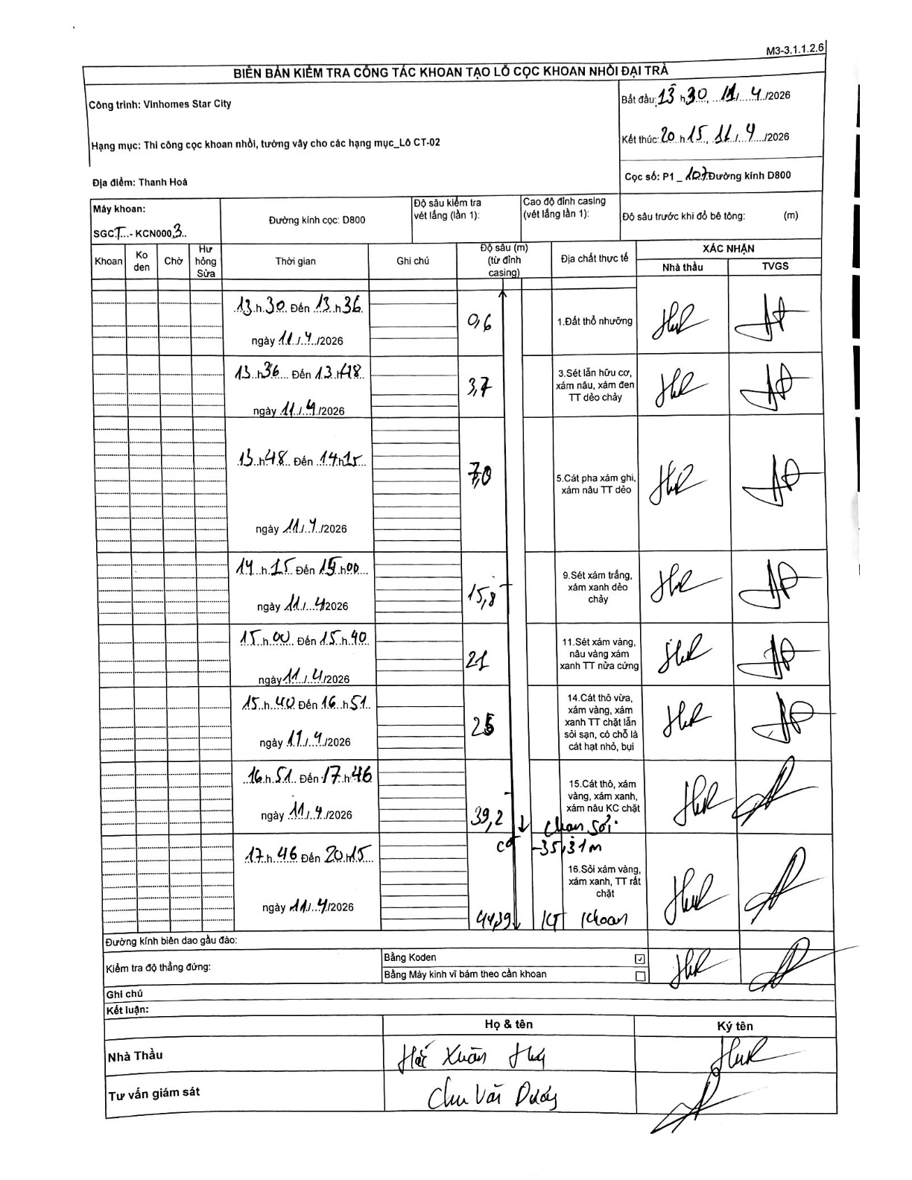
Dự án | Star City Thanh Hóa
Hạng mục | Thi công cọc khoan nhồi, tường vây cho các hạng mục_Lô CT-02
Tên bộ phận | Lô CT-02
Số hiệu cọc | P1-107
Tên Máy khoan | SGCT-KCN0003
Đường kính | D800
Bắt đầu thi công | 13:30 11/04/2026
Kết thúc thi công | 20:15 11/04/2026

Địa chất TT | Đường kính | Mô tả lớp thiết kế | Từ (h) | Đến (h) | Cao độ từ | Cao độ đến | T.Gian (h) | Dài (m) | V (m/h) | Ghi chú
1. Đất thổ nhưỡng | D800 | Đất thổ nhưỡng | 13:30 11/04/2026 | 13:36 11/04/2026 | 0 | -0.6 | 0.1 | 0.6 | 6
2 | D800 | Sét lẫn hữu cơ, xám nâu, xám đen TT dẻo chảy | 13:36 11/04/2026 | 13:48 11/04/2026 | -0.6 | -3.7 | 0.2 | 3.1 | 15.5
3 | D800 | Cát pha xám ghi, xám nâu TT dẻo | 13:48 11/04/2026 | 14:15 11/04/2026 | -3.7 | -7 | 0.45 | 3.3 | 7.33
4 | D800 | Sét xám trắng, xám xanh dẻo chảy | 14:15 11/04/2026 | 15:00 11/04/2026 | -7 | -15.8 | 0.75 | 8.8 | 11.73
5 | D800 | Sét xám vàng, nâu vàng xám xanh TT nửa cứng | 15:00 11/04/2026 | 15:40 11/04/2026 | -15.8 | -21 | 0.67 | 5.2 | 7.8
6 | D800 | Cát thô vừa, xám vàng, xám xanh TT chặt lẫn sỏi sạn, có chỗ là cát hạt nhỏ, bụi | 15:40 11/04/2026 | 16:51 11/04/2026 | -21 | -25 | 1.18 | 4 | 3.38
7 | D800 | Cát thô, xám vàng, xám xanh, xám nâu KC chặt | 16:51 11/04/2026 | 17:46 11/04/2026 | -25 | -39.2 | 0.92 | 14.2 | 15.49 | Chạm sỏi ca -35.31m
8 | D800 | Sỏi xám vàng, xám xanh, TT rất chặt | 17:46 11/04/2026 | 20:15 11/04/2026 | -39.2 | -44.29 | 2.48 | 5.09 | 2.05 | KT khoan

ẢNH BIÊN BẢN GỐC

